Função PGTO
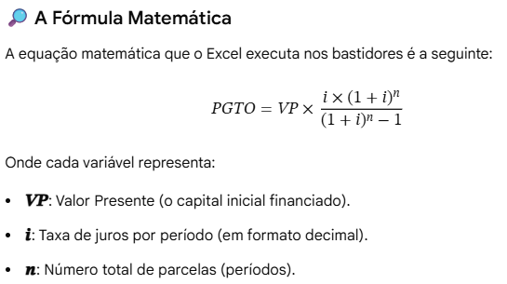
EXEMPLO COM A FUNÇÃO
Valor | R$ 6,000.00
Juros ao mês | 2.10%
Total de parcelas | 24
Aplicando PGTO | R$ 320.83 | Aplicando Matemática | R$ 320.83
Total pago | R$ 7,699.96
Juros efetivo | R$ 1,699.96

